Sheet1
北京探路者户外用品股份有限公司核价单
款式图 | 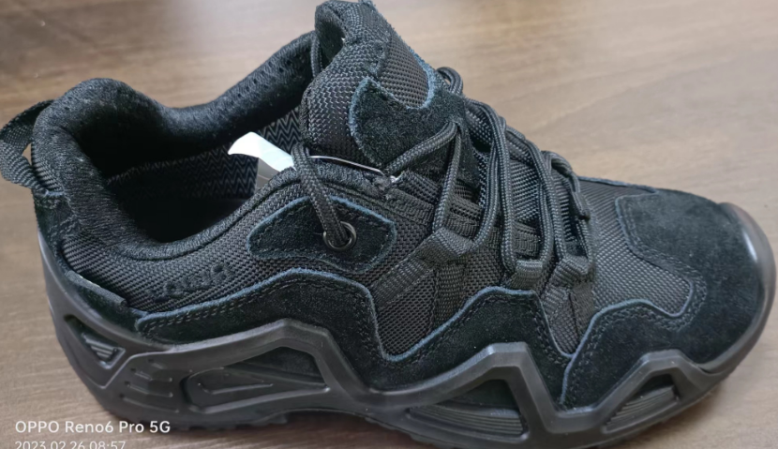 贴上正反面款式图、或者照片 |  |  |  |  | 款式名称： | 户外鞋 |  | 渠道： | OEM | 开发季： | 25秋冬 | 生产工厂： | 广东鼎弘
 |  |  |  |  |  | 成衣编号： | DH25009 |  | 品牌： | 迪士尼 | 开发类型： | 工厂自主 | 生产数量： | 3000双/两色
 |  |  |  |  |  | 设计师： | 赖秋婷 |  | 事业部： | 1部 | 开发工厂： | 鼎弘 | 审核日期： | 20240707
 |  |  |  |  |  | 开发员： | 黄超 |  | 系列： | 户外 | 制单日期：
 | 物 料 信 息 |  |  |  |  |  |  |  | 采 购 信 息
序号 | 物料类型 | 物料名称 | 码段 | 内里 | 应用部位 | 规格1（面料可裁幅宽、辅料型号等） | 规格2（面料克重、辅料长度等） | 单位 | 单耗 | 损耗 | 单价 | 金额(元) | 费用占比 | 供应商
1 | 面料 | 反绒皮+牛津布 | 26-34 | 网布 | 鞋面 | 22英尺 | 42英寸 | 英尺+码 | 2.4平方英尺 | 5% | 16.0000000 | ¥38.40 | 32.50%
2 | 辅料 | 橡胶大底 | 35-44 |  | 鞋底 | 26-34 | 35-44 | 双 | 一双 | 1% | 18.0000000 | ¥18.00 | 15.00%
3 | 拉链 |  |  |  |  |  |  |  |  | 100% | 0.4000000 | ¥0.00 | 0.00%
4 | 吊牌及包装 | 瓦楞纸 | 双坑 |  |  |  |  | 个 | 一个 | 1% | 5.0000000 | ¥5.50 | 4.00%
5 | 厂供物料 | 海绵 |  |  |  | 36英寸 | 8mm | 码 | 0.250 | 2% | 25.0000000 | ¥6.25 | 4.50%
6 | OEM款式 | LOP价格(直接人工+税金+利润+运费) | 26-34码段:89元/双 35-44码段:118元/双 |  |  |  |  |  |  | 100% |  | ¥0.00 | 0.00%
7 | 最低起订量 | 1000双/色 |  |  |  |  |  |  |  |  |  | ¥68.15

 | 行数可自行添加；LOP按照5000-7999件的订单量计算。 运费参考：仓库地点天津、太仓各占一半. 物料类型一列可更改内容。

